1
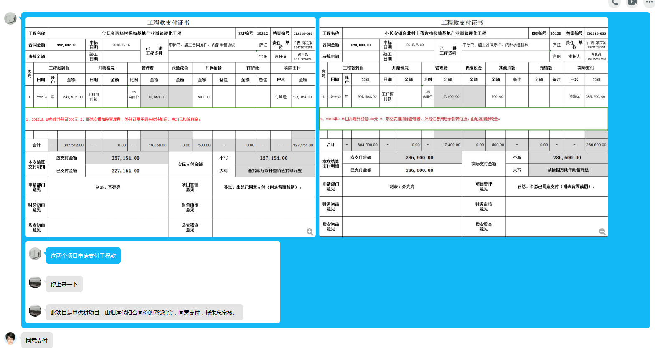
工程款支付证书
工程名称 |  | 宝坛乡西华村杨梅基地产业道路硬化工程 |  |  |  |  |  |  |  |  | ERP编号 | 10242 | 档案编号 | CD2018-060
合同金额 |  | 992,892.00 |  | 中标 日期 | 2018.8.15 |  | 已 供 工程资料 | 中标书、施工合同原件、内部承包协议 |  |  |  | 庐江 | 责任 单位 | 广西 邓云琪13471032251
决算金额 |  |  |  | 竣工 日期 |  |  |  |  |  |  |  | 合肥 | 责任人 | 谢世磊18775897899
序号 | 工程款到账 |  |  | 开票情况 |  | 管理费 |  | 代缴税金 | 其他扣款 |  | 预留款 |  | 实际支付
 | 日期 | 账户 | 金额 | 日期 | 金额 | 比例 | 金额 | 金额 | 金额 | 备注 | 金额 | 备注 | 户名 | 金额
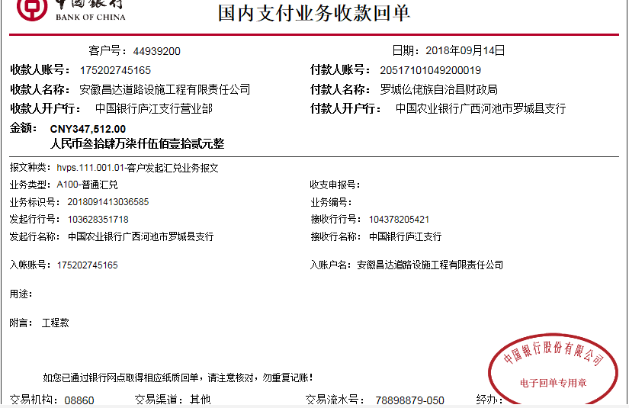
1 | 2018-09-13 | 中 | 347,512.00 | 工程预付款 |  | 2% 合同价 | 19,858.00 |  | 500.00 |  |  |  | 付灿运 | 327,154.00
1、2018.9.19办理外经证500元 2、邢总安排扣除管理费、外经证费用后余款转灿运，由灿运扣除7%税金。

合计 |  | - | 347,512.00 | - | 0.00 | - | 19,858.00 | 0.00 | 500.00 | - | 0.00 | - | - | 327,154.00
本次结算 支付明细 |  | 应支付金额 |  | 327,154.00 |  |  |  | 实际支付金额 |  | 小写 | 327,154.00
 |  | 已支付金额 |  | 327,154.00 |  |  |  |  |  | 大写 | 叁拾贰万柒仟壹佰伍拾肆元整
申请部门 意见 |  | 制表：齐亮亮 |  |  |  |  |  | 项目管理 意见 |  | 孙总、朱总已同意支付（附表背面截图）。
财务初审 意见 |  |  |  |  |  |  |  | 财务审核 意见
质安初审 意见 |  |  |  |  |  |  |  | 质安稽查 意见
总经理审批 |  |  |  |  |  |  |  | 董事长审批

2
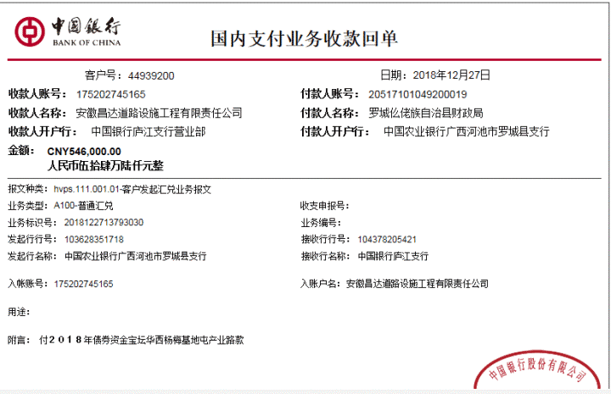
工程款支付证书
工程名称 |  | 宝坛乡西华村杨梅基地产业道路硬化工程 |  |  |  |  |  |  |  |  | ERP编号 | 10242 | 档案编号 | CD2018-060
合同金额 |  | 992,892.00 |  | 中标 日期 | 2018.8.15 |  | 已 供 工程资料 | 中标书、施工合同原件、内部承包协议 |  |  |  | 庐江 | 责任 单位 | 广西 邓云琪13471032251
决算金额 |  |  |  | 竣工 日期 |  |  |  |  |  |  |  | 合肥 | 责任人 | 谢世磊18775897899
序号 | 工程款到账 |  |  | 开票情况 |  | 管理费 |  | 代缴税金 | 其他扣款 |  | 预留款 |  | 实际支付
 | 日期 | 账户 | 金额 | 日期 | 金额 | 比例 | 金额 | 金额 | 金额 | 备注 | 金额 | 备注 | 户名 | 金额
1 | 2018-09-13 | 中 | 347,512.00 | 工程预付款 |  | 2% 合同价 | 19,858.00 |  | 500.00 |  |  |  | 付灿运 | 327,154.00
1、2018.9.19办理外经证500元 2、邢总安排扣除管理费、外经证费用后余款转灿运，由灿运扣除7%税金。
本次
2 | 2018-12-27 | 中 | 546,000.00 | 2019-12-26 | 893,603.00 |  |  | 14,403.00 |  |  |  |  | 1材料 | 531,597.00
1、扣企税（1.6%）13882元，扣水利基金521元；余款支付

合计 |  | - | 893,512.00 | - | 893,603.00 | - | 19,858.00 | 14,403.00 | 500.00 | - | 0.00 | - | - | 858,751.00
本次结算 支付明细 |  | 应支付金额 |  | 531,597.00 |  |  |  | 实际支付金额 |  | 小写 | 0.00
 |  | 已支付金额 |  | 531,597.00 |  |  |  |  |  | 大写 | 零元整
申请部门 意见 |  | 制表：齐亮亮 |  |  |  |  |  | 项目管理 意见 |  | 孙总、朱总已同意支付（附表背面截图）。
财务初审 意见 |  |  |  |  |  |  |  | 财务审核 意见
质安初审 意见 |  |  |  |  |  |  |  | 质安稽查 意见
总经理审批 |  |  |  |  |  |  |  | 董事长审批
